TEST EXECUTION
TEST EXECUTION
PROJECT: TODOIST
MODULE: HEADER(Bar)
TCID# | Project/Module | ReqID# | Test Case Title | Steps | Test Data | Expected Result | Actual Result | Pass/Fail | Evidence | Designed By | Executed By | Execution Date | Comments
[Header]-TOD-1-TC01 | [Header] | TOD-1 | Verificar existencia de botón "Abrir/Cerrar barra lateral" | When el usuario se posiciona en la esquina supeirior izquierda del Header. Then se visualiza el botón "Abrir/Cerrar barra lateral" | N/A | La UI debería mostrar el botón "Abrir/Cerrar barra lateral" en la esquina superior izquierda de la pantalla, sobre el header. | La UI muestra el botón "Abrir/Cerrar barra lateral" en la esquina superior izquierda de la pantalla en el Header. | PASS |  | Nicolás Giglio | Nicolás Giglio | 2023-10-30
[Header]-TOD-1-TC02 | [Header] | TOD-1 | Verificar abrir la barra lateral | When el usuario se posiciona en la esquina supeirior izquierda del Header. Then se visualiza el botón "Abrir/Cerrar barra lateral" | N/A | El sistema debería mostrar la barra lateral en el lado izquierdo de la pantalla. | El sistema muestra la barra lateral en el lado izquierdo de la pantalla. | PASS | 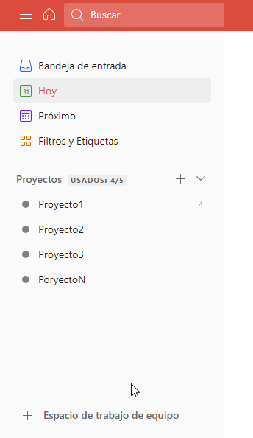 | Nicolás Giglio | Nicolás Giglio | 2023-10-30
[Header]-TOD-1-TC03 | [Header] | TOD-1 | Verificar cerrar la barra lateral | When el usuario hace clic por segunda vez en el botón "Abrir/Cerrar barra lateral" Then la barra lateral se contrae ocultándose de la pantalla principal | N/A | El sistema debería ocultar la barra lateral en el lado izquierdo de la pantalla. | El sistema oculta la barra lateral en el lado izquierdo de la pantalla. | PASS |  | Nicolás Giglio | Nicolás Giglio | 2023-10-30
[Header]-TOD-1-TC04 | [Header] | TOD-1 | Verificar función de hover sobre el botón "Abrir/Cerrar barra lateral" | When el usuario se posiciona con el puntero sobre el botón "Abrir/Cerrar barra lateral". Then aparaece un mensaje con el nombre del botón y su correspondente shortcut. | N/A | La UI debería mostrar un mensaje con el nombre "Abrir/Cerrar barra lateral" y el shortcut "m" | La UI muestra un mensaje con el nombre "Abrir/Cerrar barra lateral" y el shortcut "m" | PASS |  | Nicolás Giglio | Nicolás Giglio | 2023-10-30
[Header]-TOD-2-TC01 | [Header] | TOD-2 | Verificar existencia de botón "Ir al inicio" | When el usuario se posiciona en la esquina supeirior izquierda del Header. Then se visualiza el botón "Ir al inicio" a la derecha del botón "Abrir/Cerrar barra lateral" | N/A | La UI debería mostrar el botón "Ir al incio" en la esquina superior izquierda de la pantalla, sobre el header, al lado del botón "Abrir/Cerrar barra lateral" | La UI muestra el botón "Ir al incio" en la esquina superior izquierda de la pantalla, sobre el header, al lado del botón "Abrir/Cerrar barra lateral" | PASS |  | Nicolás Giglio | Nicolás Giglio | 2023-10-30
[Header]-TOD-2-TC02 | [Header] | TOD-2 | Verificar que el botón "Ir al inicio" lleva al Usuario a la vista "Hoy". | When el usuario se posiciona en la esquina supeirior izquierda del Header. Then se visualiza el botón "Ir al inicio" a la derecha del botón "Abrir/Cerrar barra lateral" | N/A | La UI debería mostrar el botón "Ir al incio" en la esquina superior izquierda de la pantalla, sobre el header, al lado del botón "Abrir/Cerrar barra lateral" | La UI muestra el botón "Ir al incio" en la esquina superior izquierda de la pantalla, sobre el header, al lado del botón "Abrir/Cerrar barra lateral" | PASS | 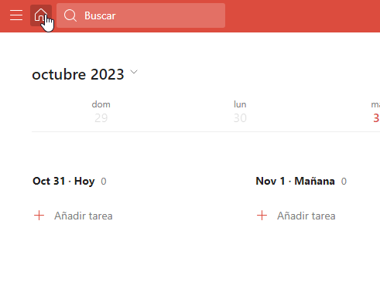 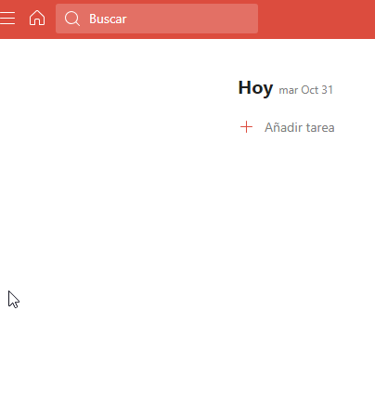 | Nicolás Giglio | Nicolás Giglio | 2023-10-30
[Header]-TOD-2-TC03 | [Header] | TOD-2 | Verificar función de hover sobre el botón "Ir al incio" | When el usuario se posiciona con el puntero sobre el botón "Ir al incio". Then aparaece un mensaje con el nombre del botón y su correspondente shortcut. | N/A | La UI debería mostrar un mensaje "Ir al Inicio" y los shortcuts "G luego H" | La UI muestrar un mensaje "Ir al Inicio" y los shortcuts "G luego H" | PASS |  | Nicolás Giglio | Nicolás Giglio | 2023-10-30
[Header]-TOD-3-TC01 | [Header] | TOD-3 | Verificar existencia de botón la barra de búsqueda | When el usuario se posiciona en la esquina supeirior izquierda del Header. Then se visualiza la barra de búsqueda al lado del botón "Ir al inicio" | N/A | La UI debería mostrar la searchbar en la esquina superior izquierda de la pantalla, al lado del botón "Ir al incio" | La UI muestra la searchbar en la esquina superior izquierda de la pantalla, al lado del botón "Ir al incio" | PASS |  | Nicolás Giglio | Nicolás Giglio | 2023-10-30
[Header]-TOD-3-TC02 | [Header] | TOD-3 | Verificar acceder a las opciones de búsqueda desde la serachbar del Header. | When el usuario hace clic en el campo de la searchbar Then el sistema muestra una ventana emergente con las opciones de búsqueda. | N/A | El sistema debería mostrar una ventana emergente donde el usuario puede realizar una búsqueda. | El sistema muestra una ventana emergente donde el usuario puede realizar una búsqueda. | PASS | 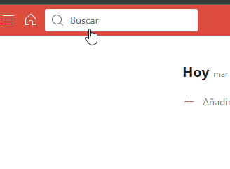 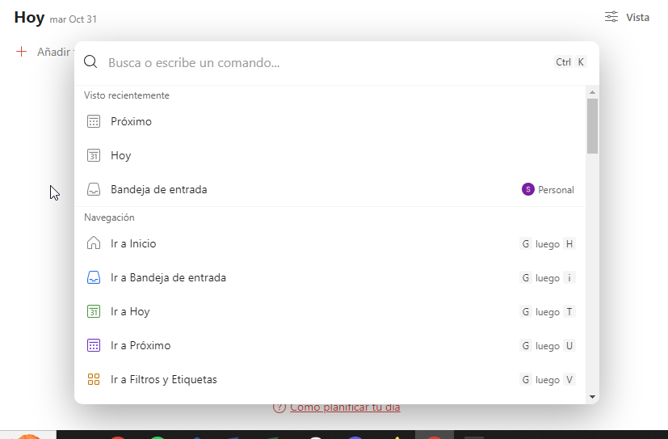 | Nicolás Giglio | Nicolás Giglio | 2023-10-30
[Header]-TOD-3-TC03 | [Header] | TOD-3 | Verificar función de hover sobre la Barra de búsqueda | When el usuario se posiciona con el puntero sobre la "Barra de búsqueda" Then el color de la Barra de búsqueda | N/A | La UI debería mostrar un cambio de color de la searchbar de rojo a blanco, al hacer hover con el puntero. | La UI muestra un cambio de color de la searchbar de rojo a blanco, al hacer hover con el puntero. | PASS |  | Nicolás Giglio | Nicolás Giglio | 2023-10-30
[Header]-TOD-4-TC01 | [Header] | TOD-4 | Verificar existencia del botón "Actualizar a Pro" | When el usuario se posiciona en la esquina supeirior derecha del Header. Then se visualiza el botón "Actualizar a Pro" | N/A | La UI debería mostrar el botón "Actualizar a Pro" en la esquina superior derecha del Header. | La UI muestra el botón "Actualizar a Pro" en la esquina superior derecha del Header. | PASS |  | Nicolás Giglio | Nicolás Giglio | 2023-10-30
[Header]-TOD-4-TC02 | [Header] | TOD-4 | Verificar funcionalidad del botón "Actualizar a Pro" | When el usuario hace clic en el botón "Actualizar a Pro". Then se abre una ventana emergente con las opciones de servicio pago de la aplicación. | N/A | El sistema debería mostrar una ventana emergente donde el usuario pueda ver las opciones de servicio pago de la aplicación. | El sistema muestra una ventana emergente donde el usuario pueda ver las opciones de servicio pago de la aplicación. | PASS | 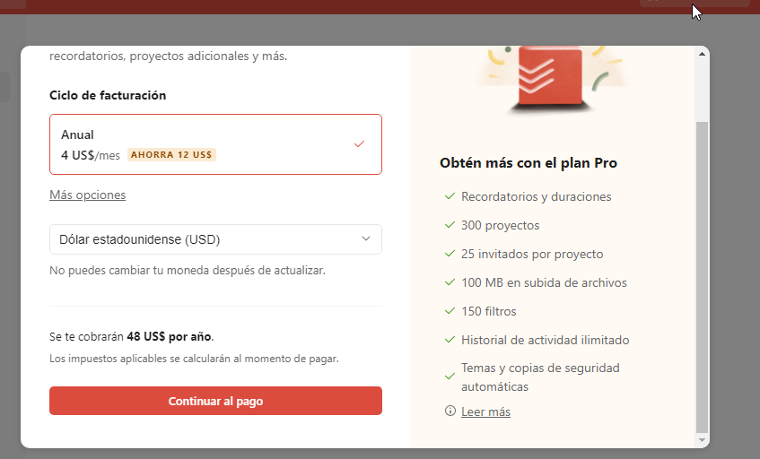 | Nicolás Giglio | Nicolás Giglio | 2023-10-30
[Header]-TOD-4-TC03 | [Header] | TOD-4 | Verificar función de hover sobre el botón "Actualizar a Pro" | When el usuario se posiciona con el puntero encima del botón "Actualizar a Pro". Then se muestra un cartel con informacón acerca de la funcionalidad Pro. | N/A | El sistema debería mostrar al usuario un cartel con información acerca de la funcionalidad Pro al posicionarse con el puntero encima del botón "Actualizar a Pro" | El sistema muestra al usuario un cartel con información acerca de la funcionalidad Pro al posicionarse con el puntero encima del botón "Actualizar a Pro" | PASS | 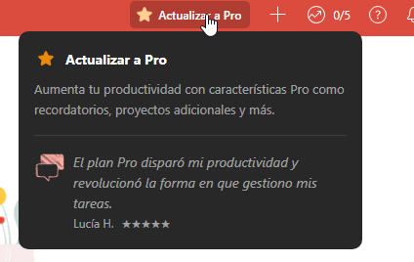 | Nicolás Giglio | Nicolás Giglio | 2023-10-30
[Header]-TOD-9-TC01 | [Header] | TOD-9 | Verificar existencia del botón "Añadir Tarea" | When el usuario se posiciona en la esquina supeirior derecha del Header. Then se visualiza el botón "Añadir Tarea", a la derecha del botón "Actualizar a Pro" | N/A | La UI debería mostrar el botón "Añadir Tarea" en la esquina superior derecha del Header, a la derecha del botón "Actualizar a Pro" | La UI muestra el botón "Añadir Tarea" en la esquina superior derecha del Header, a la derecha del botón "Actualizar a Pro" | PASS |  | Nicolás Giglio | Nicolás Giglio | 2023-10-30
[Header]-TOD-9-TC02 | [Header] | TOD-9 | Verificar funcionalidad del botón "Añadir Tarea" | When el usuario hace clic sobre el botón "Añadir Tarea". Then se abre una ventana emergente con las opciones para crear Nueva Tarea. | N/A | El sistema debería mostrar una ventana emergente con las opciones para añadir una nueva Tarea. | El sistema muestra una ventana emergente con las opciones para añadir una nueva Tarea. | PASS | 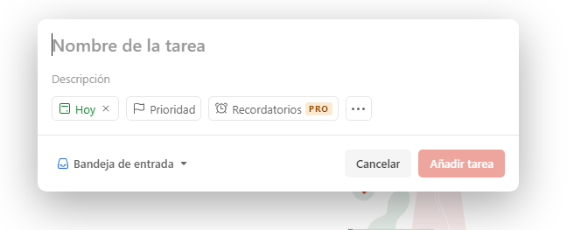 | Nicolás Giglio | Nicolás Giglio | 2023-10-30
[Header]-TOD-9-TC03 | [Header] | TOD-9 | Verificar función de hover sobre el botón "Añadir Tarea" | When el usuario se posiciona con el puntero encima del botón "Añadir Tarea". Then se muestra un cartel con el nombre del botón y el shortcut correspondiente. | N/A | El sistema debería mostrar al usuario un cartel con el nombre del botón "Añadir Tarea" y el shortcut "Q" | El sistema muestra al usuario un cartel con el nombre del botón "Añadir Tarea" y el shortcut "Q" | PASS |  | Nicolás Giglio | Nicolás Giglio | 2023-10-30
[Header]-TOD-11-TC01 | [Header] | TOD-11 | Verificar existencia del botón "Abrir Productividad" | When el usuario se posiciona en la esquina supeirior derecha del Header. Then se visualiza el botón "Abrir Productividad", a la derecha del botón "Añadir Tarea" | N/A | La UI debería mostrar el botón "Abrir Productividad" en la esquina superior derecha del Header, a la derecha del botón "Añadir Tarea" | La UI muestra el botón "Abrir Productividad" en la esquina superior derecha del Header, a la derecha del botón "Añadir Tarea" | PASS |  | Nicolás Giglio | Nicolás Giglio | 2023-10-30
[Header]-TOD-11-TC02 | [Header] | TOD-11 | Verificar funcionalidad del botón "Abrir Productividad" | When el usuario hace clic sobre el botón "Abrir Productividad". Then se abre un modal con los datos de productividad del usuario. | N/A | El sistema debería mostrar al usuario un modal con las opciones y datos de productividad del Usuario. | El sistema muestra al usuario un modal con las opciones y datos de productividad del Usuario. | PASS | 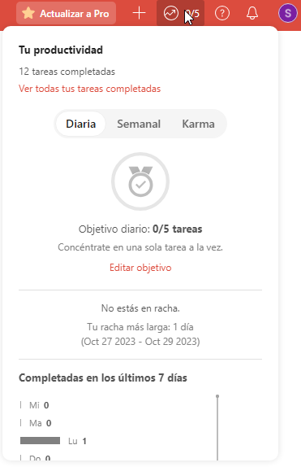 | Nicolás Giglio | Nicolás Giglio | 2023-10-30
[Header]-TOD-11-TC03 | [Header] | TOD-11 | Verificar función de hover sobre el botón "Abrir Productividad" | When el usuario se posiciona con el puntero encima del botón "Abrir Productividad". Then se muestra un cartel con el nombre del botón y el shortcut correspondiente. | N/A | El sistema debería mostrar al usuario un cartel con el nombre del botón "Abrir Productividad" y los shortcuts "O luego P" | El sistema muestra al usuario un cartel con el nombre del botón "Abrir Productividad" y los shortcuts "O luego P" | PASS |  | Nicolás Giglio | Nicolás Giglio | 2023-10-30
[Header]-TOD-12-TC01 | [Header] | TOD-12 | Verificar existencia del botón "Abrir Ayuda e Información" | When el usuario se posiciona en la esquina supeirior derecha del Header. Then se visualiza el botón "Abrir Ayuda e Información", a la derecha del botón "Abrir Productividad" | N/A | La UI debería mostrar el botón "Abrir Auyda e Información" en la esquina superior derecha del Header, a la derecha del botón "Abrir Productividad" | La UI muestra el botón "Abrir Auyda e Información" en la esquina superior derecha del Header, a la derecha del botón "Abrir Productividad" | PASS |  | Nicolás Giglio | Nicolás Giglio | 2023-10-30
[Header]-TOD-12-TC02 | [Header] | TOD-12 | Verificar funcionalidad del botón "Abrir Ayuda e Información" | When el usuario hace clic sobre el botón "Abrir Ayuda e Información". Then se abre un dropdown menú con las opciones de Ayuda e Información | N/A | El sistema debería mostrar al usuario un dropdown menú con las opciones de Ayuda e Información. | El sistema muestra al usuario un dropdown menú con las opciones de Ayuda e Información. | PASS | 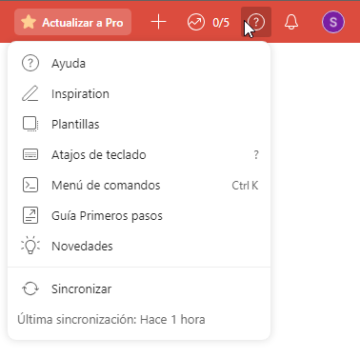 | Nicolás Giglio | Nicolás Giglio | 2023-10-30
[Header]-TOD-12-TC03 | [Header] | TOD-12 | Verificar función de hover sobre el botón "Abrir Ayuda e Información" | When el usuario se posiciona con el puntero encima del botón "Abrir Ayuda e Información". Then se muestra un cartel con el nombre del botón y el shortcut correspondiente. | N/A | El sistema debería mostrar al usuario un cartel con el nombre del botón "Abrir Ayuda e Información" y los shortcuts "O luego H" | El sistema muestra al usuario un cartel con el nombre del botón "Abrir Ayuda e Información" y los shortcuts "O luego H" | PASS |  | Nicolás Giglio | Nicolás Giglio | 2023-10-30
[Header]-TOD-13-TC01 | [Header] | TOD-13 | Verificar existencia del botón "Abrir Notificaciones" | When el usuario se posiciona en la esquina supeirior derecha del Header. Then se visualiza el botón "Abrir Notificaciones", a la derecha del botón "Abrir Ayuda e Información" | N/A | La UI debería mostrar el botón "Abrir Notificaciones" en la esquina superior derecha del Header, a la derecha del botón "Abrir Ayuda e Información" | La UI muestra el botón "Abrir Notificaciones" en la esquina superior derecha del Header, a la derecha del botón "Abrir Ayuda e Información" | PASS |  | Nicolás Giglio | Nicolás Giglio | 2023-10-30
[Header]-TOD-13-TC02 | [Header] | TOD-13 | Verificar funcionalidad del botón "Abrir Notificaciones" | When el usuario hace clic sobre el botón "Abrir Notificaciones". Then se abre un modal con las Notificaciones del Usuario | N/A | El sistema debería mostrar al usuario un modal con las Notificaciones Recibidas y Sin Leer. | El sistema muestra al usuario un modal con las Notificaciones Recibidas y Sin Leer. | PASS | 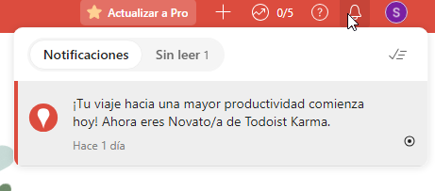 | Nicolás Giglio | Nicolás Giglio | 2023-10-30
[Header]-TOD-13-TC03 | [Header] | TOD-13 | Verificar función de hover sobre el botón "Abrir Notificaciones" | When el usuario se posiciona con el puntero encima del botón "Abrir Notificaciones". Then se muestra un cartel con el nombre del botón y el shortcut correspondiente. | N/A | El sistema debería mostrar al usuario un cartel con el nombre del botón "Abrir Notificaciones" y los shortcuts "O luego N" | El sistema muestra al usuario un cartel con el nombre del botón "Abrir Notificaciones" y los shortcuts "O luego N" | PASS |  | Nicolás Giglio | Nicolás Giglio | 2023-10-30
[Header]-TOD-14-TC01 | [Header] | TOD-14 | Verificar existencia del botón "Abrir Menú de Usuario" | When el usuario se posiciona en la esquina supeirior derecha del Header. Then se visualiza el botón "Abrrr Menú de Usuario", a la derecha del botón "Abrir Notificaciones" | N/A | La UI debería mostrar el botón "Abrir Menú de Usuario" en la esquina superior derecha del Header, a la derecha del botón "Abrir Notificaciones" | La UI muestra el botón "Abrir Menú de Usuario" en la esquina superior derecha del Header, a la derecha del botón "Abrir Notificaciones" | PASS |  | Nicolás Giglio | Nicolás Giglio | 2023-10-30
[Header]-TOD-14-TC02 | [Header] | TOD-14 | Verificar funcionalidad del botón "Abrir Menú de Usuario" | When el usuario hace clic sobre el botón "Abrir Menú de Usuario". Then se abre un dropdown menú con las opciones de Menú de Usuario. | N/A | El sistema debería mostrar al usuario un dropdown menú con las opciones de Usuario. | El sistema muestra al usuario un dropdown menú con las opciones de Usuario. | PASS | 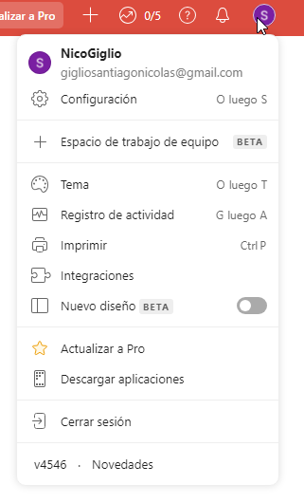 | Nicolás Giglio | Nicolás Giglio | 2023-10-30
[Header]-TOD-14-TC03 | [Header] | TOD-14 | Verificar función de hover sobre el botón "Abrir Menú de Usuario" | When el usuario se posiciona con el puntero encima del botón "Abrir Menú de Usuario". Then se muestra un cartel con el nombre del botón y el shortcut correspondiente. | N/A | El sistema debería mostrar al usuario un cartel con el nombre del botón "Abrir Menú de Usuario" y los shortcuts "O luego U" | El sistema muestra al usuario un cartel con el nombre del botón "Abrir Menú de Usuario" y los shortcuts "O luego U" | PASS |  | Nicolás Giglio | Nicolás Giglio | 2023-10-30

